וטרמקט ואלסמד
 | הדמיה | נוירולוגיה | כירורגיה | חירום | חירום מעבדה חיצוני |  |  | כפר סבא | Oct-25 | Nov-25 | Dec-25 | Jan-26 | Feb-26 | סה"כ
Oct-25 | 5609 | 25750 | 5432 | 229004 | 3251 |  |  | הדמיה | 5,609 | 5,777 | 3,228 | 7,894 | 19,786 | 22,580
Nov-25 | 5777 | 15569 | 35296 | 296981 | 5681 |  |  | נוירולוגיה | 25,750 | 15,569 | 26,108 | 16,373 | 23,022 | 83,800
Dec-25 | 3228 | 26108 | 25613 | 78689 | 3629 |  |  | כירורגיה | 5,432 | 35,296 | 25,613 | 62,332 | 21,000 | 128,673
Jan-26 | 7894 | 16373 | 62332 | 298309 | 465 |  |  | חירום | 229,004 | 296,981 | 78,689 | 298,309 | 200,620 | 902,983
סהכ | 22580 | 83800 | 128673 | 902983 | 13026 |  |  | חירום מעבדה חיצוני | 3,251 | 5,681 | 3,629 | 465 | - | 13,026

 |  |  |  |  |  |  |  | באר שבע
 |  |  |  |  |  |  |  |  |  | 2025-09-30 | 2025-10-31 | 2025-11-30 | 2025-12-31 | 2026-01-31 | 2026-02-28
 |  |  |  |  |  |  |  |  | כולל מע"מ | 59,150.00 | 100,783.00 | 72,106.00 | 98,946.00 | 72106
 |  |  |  |  |  |  |  |  | ללא מע"מ | 50,127.12 | 85,409.32 | 61,106.78 | 83,852.54 | 61,106.78 | 77,523.73

 |  |  |  |  |  |  |  | מוצקין

 |  |  |  |  |  |  |  |  |  | 2025-09-30 | 2025-10-31 | 2025-11-30 | 2025-12-31 | 2026-01-31 | 2026-02-28
 |  |  |  |  |  |  |  |  | כולל מע"מ | 10,634.00 | 11,429.00 | 14,076.00 | 17,675.00 | 11,429.00
 |  |  |  |  |  |  |  |  | ללא מע"מ | 9,011.86 | 9,685.59 | 11,928.81 | 14,978.81 | 9,685.59 | 18,967.80

 |  |  |  |  |  |  |  | יש לי את התשלומים שבוצעו בינוא, בהנחה שהבנקים מותאמים בכלל החברות:
 |  |  |  |  |  |  |  | מספר חברה | שם חברה | מספר חשבון | שם חשבון | יתרה |  | מטבע | שנה
 |  |  |  |  |  |  |  | 1 | מרכז וטרינרי החזקות בע"מ | 50032 | וטמרקט בע"מ | 267,256.82 |  | NIS | 2026 | 226488.83051
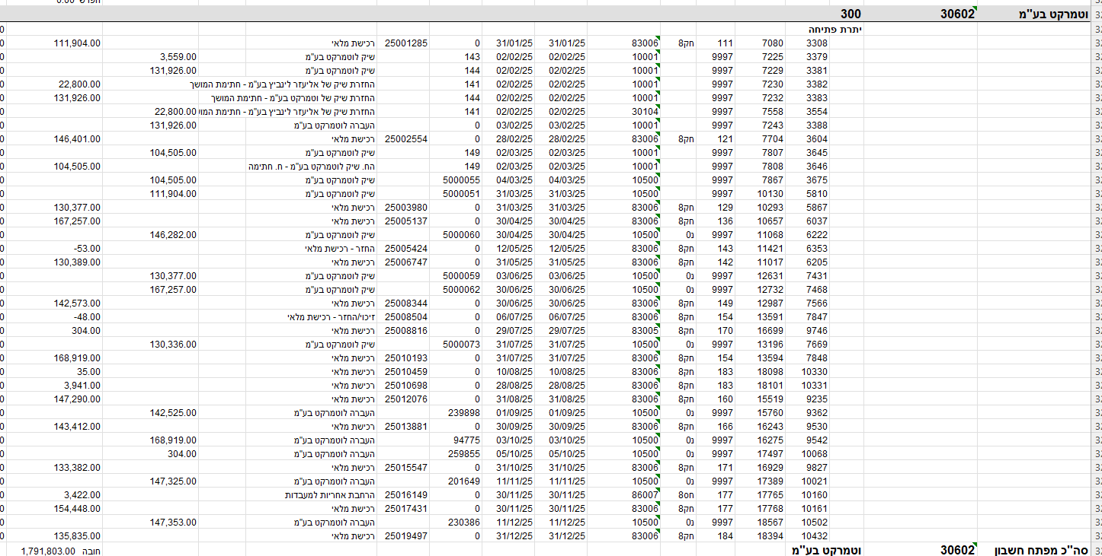
 |  |  |  |  |  |  |  | 2 | מי ווט בע"מ | 50032 | וטמרקט בע"מ | 133,382.00 |  | NIS | 2026 | 113035.59322
 |  |  |  |  |  |  |  | 3 | ווט מוצקין בע"מ | 50032 | וטמרקט בע"מ | 11,429.00 |  | NIS | 2026 | 9685.5932203
 |  |  |  |  |  |  |  | 4 | מרכז וטרינרי ברנע בע"מ | 50032 | וטמרקט בע"מ | 72,106.00 |  | NIS | 2026 | 61106.779661
 |  |  |  |  |  |  |  | 5 | מרכז וטרינרי רחובות בע"מ | 50032 | וטמרקט בע"מ | 102,087.00 |  | NIS | 2026 | 86514.40678

 |  |  |  |  |  |  |  | חיפה
 |  |  |  |  |  |  |  |  |  |  | 2025-09-30 | 2025-10-31 | 2025-11-30 | 2025-12-31 | 2026-01-31 | 2026-02-28
 |  |  |  |  |  |  |  |  |  | כולל מע"מ | 143,412.00 | 133,382.00 | 157,870.00 | 135,835.00 | 133,382.00
 |  |  |  |  |  |  |  |  |  | ללא מע"מ | 121,535.59 | 113,035.59 | 133,788.14 | 115,114.41 | 113,035.59 | 123,813.56

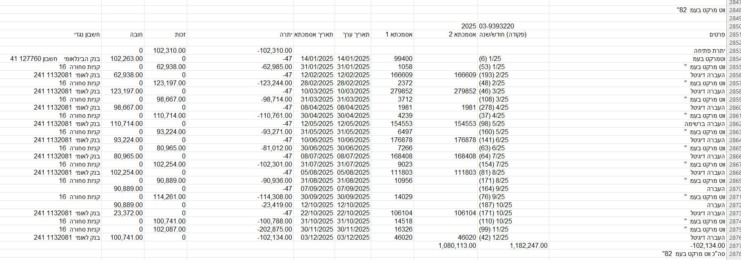
 |  |  |  |  |  |  |  | רחובות

 |  |  |  |  |  |  |  |  |  |  |  |  |  |  | הערכה
 |  |  |  |  |  |  |  |  |  | 2025-07-31 | 2025-08-31 | 2025-09-30 | 2025-10-31 | 2025-11-30 | 2025-12-31 | 2026-01-31 | 2026-02-28
 |  |  |  |  |  |  |  |  | כולל מע"מ | 102,254.00 | 90,889.00 | 114,261.00 | 100,741.00 | 102,087.00 | 102,046.40 | 102,087.00
 |  |  |  |  |  |  |  |  | ללא מע"מ | 86,655.93 | 77,024.58 | 96,831.36 | 85,373.73 | 86,514.41 | 86,480.00 | 86,514.41 | 88,555.08

 | אלסמד

4010 | 400
 | יתרת פתיחה |  |  |  |  |  |  |  |  |  |  |  |  |  |  | 80,244.95
 |  | 13119 | 22841 | 9997 |  | 2001 | 2025-01-07 | 2025-01-07 | 31622 |  | אלסמד בעמ |  |  | 46,899.95 |  | 33,345.00
 |  | 15978 | 28296 | 158 | 18 | 8331 | 2025-02-20 | 2025-02-20 | 0 | 32 | אלסמד בע"מ |  |  |  | 50,399.97 | 83,744.97 | 42711.838983
 |  | 15991 | 28332 | 158 | 18 | 8431 | 2025-02-20 | 2025-02-20 | 0 | 31 | אלסמד בע"מ |  |  |  | 16,815.00 | 100,559.97 | 14250
 |  | 15893 | 28128 | 9997 |  | 2001 | 2025-03-02 | 2025-03-02 | 95298 |  | אלסמד בעמ |  |  | 50,399.97 |  | 50,160.00 | 0
 |  | 15894 | 28129 | 9997 |  | 2001 | 2025-03-02 | 2025-03-02 | 95299 |  | אלסמד בעמ |  |  | 16,815.00 |  | 33,345.00 | 0
 |  | 17148 | 30170 | 167 | 18 | 8431 | 2025-03-19 | 2025-03-19 | 0 | 55 | אלסמד בע"מ |  |  |  | 16,697.00 | 50,042.00 | 14150
 |  | 17181 | 30255 | 167 | 18 | 8331 | 2025-03-19 | 2025-03-19 | 0 | 56 | אלסמד בע"מ |  |  |  | 52,359.96 | 102,401.96 | 44372.847458
 |  | 17527 | 31040 | 9997 |  | 2001 | 2025-03-19 | 2025-03-19 | 90223 |  | אלסמד בעמ |  |  | 16,263.00 |  | 86,138.96 | 0
 |  | 17524 | 31033 | 9997 |  | 2001 | 2025-03-30 | 2025-03-30 | 19053 |  | אלסמד בעמ |  |  | 52,359.96 |  | 33,779.00 | 0
 |  | 17528 | 31041 | 9997 |  | 2001 | 2025-03-30 | 2025-03-30 | 19052 |  | אלסמד בעמ |  |  | 16,697.00 |  | 17,082.00 | 0
 |  | 18796 | 33272 | 180 | 18 | 8331 | 2025-04-14 | 2025-04-14 | 0 | 77 | אלסמד בע"מ |  |  |  | 63,699.94 | 80,781.94 | 53983
 |  | 18825 | 33357 | 180 | 18 | 8431 | 2025-04-14 | 2025-04-14 | 0 | 78 | אלסמד בע"מ |  |  |  | 15,635.00 | 96,416.94 | 13250
 |  | 19994 | 35559 | 9997 |  | 2001 | 2025-05-02 | 2025-05-02 | 53098 |  | אלסמד בעמ |  |  | 15,635.00 |  | 80,781.94 | 0
 |  | 19351 | 34464 | 9997 |  | 2001 | 2025-05-09 | 2025-05-09 | 15510 |  | אלסמד בעמ |  |  | 63,699.94 |  | 17,082.00 | 0 | 2025-09-30 | 2025-10-31 | 2025-11-30 | 2025-12-31 | 2026-01-31 | 2026-02-28
 |  | 19248 | 34159 | 186 | 18 | 8431 | 2025-05-14 | 2025-05-14 | 0 | 98 | אלסמד בע"מ |  |  |  | 15,340.00 | 32,422.00 | 13000 | 44,491 | 40,339 | 39,746 | 43,839 | 50423 |  | נוירו
 |  | 19230 | 34106 | 186 | 18 | 8331 | 2025-05-18 | 2025-05-18 | 0 | 103 | אלסמד בע"מ |  |  |  | 43,399.98 | 75,821.98 | 36779.644068 | 12450 | 13500 | 10500 | 12750 | 13750 | 10500 | הדמיה
 |  | 19935 | 35442 | 9997 |  | 2001 | 2025-05-30 | 2025-05-30 | 19147 |  | אלסמד בעמ |  |  | 43,399.98 |  | 32,422.00 | 0
 |  | 19936 | 35443 | 9997 |  | 2001 | 2025-05-30 | 2025-05-30 | 19148 |  | אלסמד בעמ |  |  | 15,340.00 |  | 17,082.00 | 0
 |  | 20961 | 37245 | 196 | 18 | 8331 | 2025-06-11 | 2025-06-11 | 0 | 119 | אלסמד בע"מ |  |  |  | 53,199.97 | 70,281.97 | 45084.720339
 |  | 20975 | 37285 | 196 | 18 | 8431 | 2025-06-12 | 2025-06-12 | 0 | 135 | אלסמד בע"מ |  |  |  | 18,408.00 | 88,689.97 | 15600
 |  | 20973 | 37279 | 196 | 18 | 8431 | 2025-06-16 | 2025-06-16 |  | 139 | אלסמד בע"מ |  |  |  | 20,650.00 | 109,339.97 | 17500
 |  | 20814 | 36943 | 9997 |  | 2001 | 2025-06-30 | 2025-06-30 | 12273 |  | אלסמד בעמ |  |  | 20,650.00 |  | 88,689.97 | 0
 |  | 20816 | 36947 | 9997 |  | 2001 | 2025-07-07 | 2025-07-07 | 49875 |  | אלסמד בעמ |  |  | 53,199.97 |  | 35,490.00 | 0
 |  | 22436 | 39693 | 224 | 18 | 8331 | 2025-07-14 | 2025-07-14 | 0 | 178 | אלסמד בע"מ |  |  |  | 39,899.98 | 75,389.98 | 33813.542373
 |  | 22453 | 39743 | 224 | 18 | 8431 | 2025-07-14 | 2025-07-14 | 0 | 177 | אלסמד בע"מ |  |  |  | 14,750.00 | 90,139.98 | 12500
 |  | 22214 | 39124 | 9997 |  | 2001 | 2025-08-04 | 2025-08-04 | 31552 |  | אלסמד בעמ |  |  | 54,649.98 |  | 35,490.00 | 0
 |  | 23964 | 42508 | 236 | 18 | 8431 | 2025-08-21 | 2025-08-21 | 0 | 191 | אלסמד בע"מ |  |  |  | 16,815.00 | 52,305.00 | 14250
 |  | 24024 | 42678 | 236 | 18 | 8331 | 2025-08-21 | 2025-08-21 | 0 | 192 | אלסמד בע"מ |  |  |  | 58,099.97 | 110,404.97 | 49237.262712
 |  | 24410 | 43277 | 9997 |  | 2001 | 2025-09-04 | 2025-09-04 | 45868 |  | אלסמד בעמ |  |  | 58,099.97 |  | 52,305.00 | 0
 |  | 24411 | 43278 | 9997 |  | 2001 | 2025-09-04 | 2025-09-04 | 45845 |  | אלסמד בעמ |  |  | 16,815.00 |  | 35,490.00 | 0
 |  | 27754 | 47729 | 288 | 18 | 8331 | 2025-09-21 | 2025-09-21 | 0 | 214 | אלסמד בע"מ |  |  |  | 52,499.38 | 87,989.38 | 44491
 |  | 27802 | 47869 | 288 | 18 | 8431 | 2025-09-21 | 2025-09-21 | 0 | 213 | אלסמד בע"מ |  |  |  | 14,691.00 | 102,680.38 | 12450
 |  | 27166 | 46945 | 9997 |  | 2001 | 2025-10-08 | 2025-10-08 | 44471 |  | אלסמד בעמ |  |  | 14,691.00 |  | 87,989.38 | 0
 |  | 27202 | 47017 | 9997 |  | 2001 | 2025-10-08 | 2025-10-08 | 44474 |  | אלסמד בעמ |  |  | 52,499.38 |  | 35,490.00 | 0
 |  | 29148 | 50287 | 302 | 18 | 8331 | 2025-10-23 | 2025-10-23 | 0 | 234 | אלסמד בע"מ |  |  |  | 47,600.02 | 83,090.02 | 40339
 |  | 29170 | 50352 | 302 | 18 | 8431 | 2025-10-23 | 2025-10-23 | 0 | 235 | אלסמד בע"מ |  |  |  | 15,930.00 | 99,020.02 | 13500
 |  | 28621 | 49555 | 9997 |  | 2001 | 2025-11-06 | 2025-11-06 | 43152 |  | אלסמד בעמ |  |  | 47,600.02 |  | 51,420.00 | 0
 |  | 28627 | 49567 | 9997 |  | 2001 | 2025-11-06 | 2025-11-06 | 43172 |  | אלסמד בעמ |  |  | 15,930.00 |  | 35,490.00 | 0
 |  | 29991 | 51920 | 311 | 18 | 8431 | 2025-11-11 | 2025-11-11 | 0 | 264 | אלסמד בע"מ |  |  |  | 12,390.00 | 47,880.00 | 10500
 |  | 30234 | 52207 | 311 | 18 | 8331 | 2025-11-13 | 2025-11-13 | 0 | 270 | אלסמד בע"מ |  |  |  | 46,900.28 | 94,780.28 | 39746
 |  | 29677 | 51456 | 9997 |  | 2001 | 2025-12-01 | 2025-12-01 | 85799 |  | אלסמד בעמ |  |  | 46,900.28 |  | 47,880.00 | 0
 |  | 29686 | 51474 | 9997 |  | 2001 | 2025-12-01 | 2025-12-01 | 85792 |  | אלסמד בעמ |  |  | 12,390.00 |  | 35,490.00 | 0
 |  | 29685 | 51473 | 9997 |  | 2001 | 2025-12-07 | 2025-12-07 | 6001 |  | אלסמד בעמ |  |  | 18,408.00 |  | 17,082.00 | 0
 |  | 30862 | 53587 | 322 | 18 | 8331 | 2025-12-16 | 2025-12-16 | 0 | 293 | אלסמד בע"מ |  |  |  | 51,729.88 | 68,811.88 | 43838.881356
 |  | 30890 | 53664 | 322 | 18 | 8431 | 2025-12-16 | 2025-12-16 | 0 | 294 | אלסמד בע"מ |  |  |  | 15,045.00 | 83,856.88 | 12750
4010 | אלסמד בע"מ |  |  |  |  |  |  |  |  |  |  |  |  |  | 749,343.40 חובה

